关系图
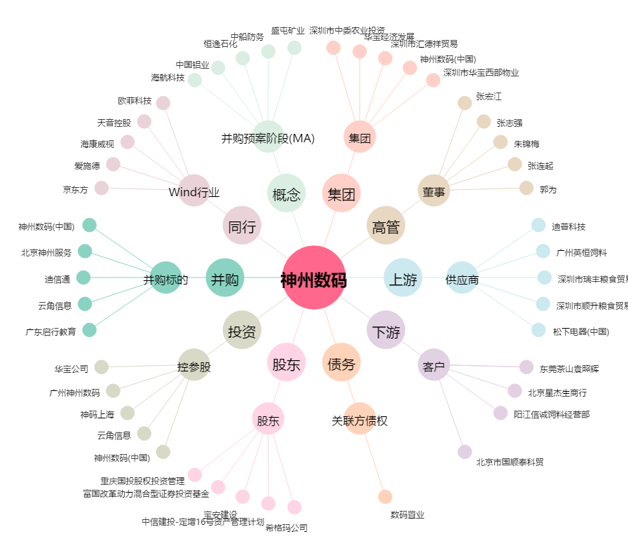
神州数码[000034.SZ] - 关系概览图

